Resumen familias
REPORTE DE VENTA JOYERÍA ACUMULADO – al 24 DE JUNIO DE 2026

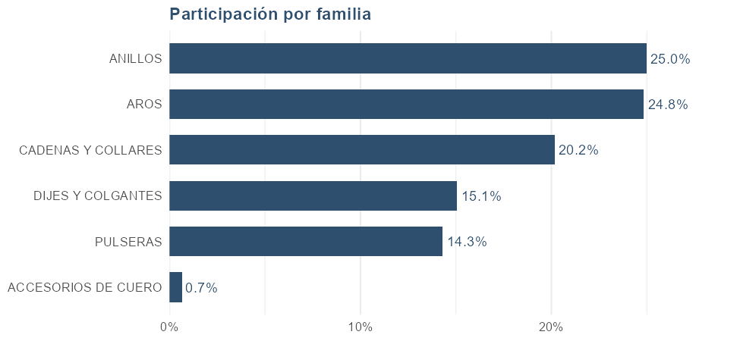
FAMILIA | Unidades | Facturación | Participación
TOTAL | 1,822 | 120,393,980 | 100.0%
ANILLOS | 232 | 30,145,200 | 25.0%
AROS | 783 | 29,987,299 | 24.8%
CADENAS Y COLLARES | 211 | 24,340,401 | 20.2%
DIJES Y COLGANTES | 290 | 18,182,400 | 15.1%
PULSERAS | 172 | 17,280,600 | 14.3%
ACCESORIOS DE CUERO | 134 | 802,690 | 0.7%

* La diferencia en el total de facturación se debe a descuentos aplicados.

Atributos
── TALLES ──

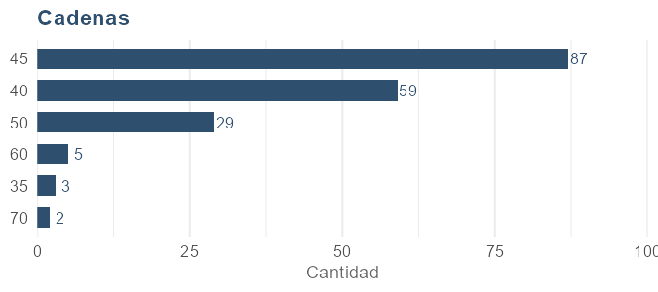
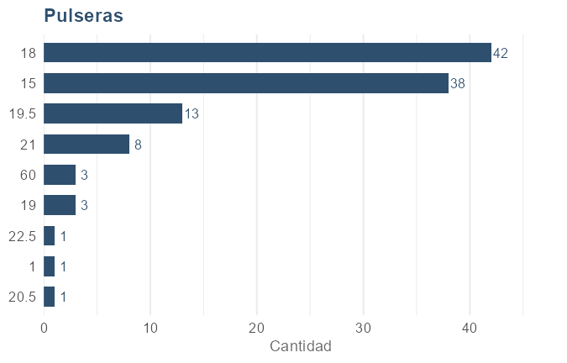
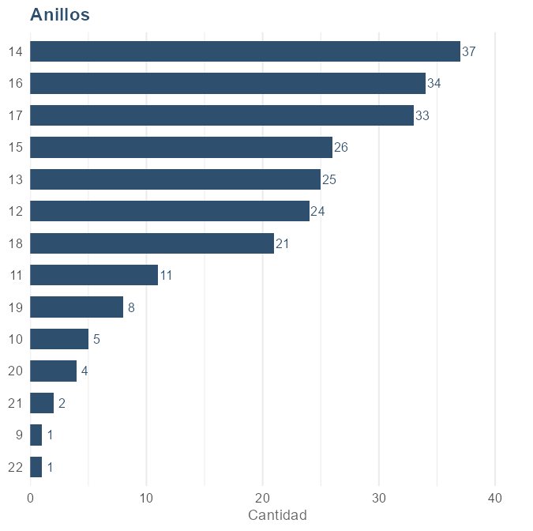
Cadenas |  |  |  | Pulseras |  |  |  | Anillos
TALLE | Facturación | Cantidad | Participación | TALLE | Facturación | Cantidad | Participación | TALLE | Facturación | Cantidad | Participación
45 | 7,866,388 | 87 | 35.7% | 18 | 6,518,000 | 42 | 41.7% | 16 | 5,346,000 | 34 | 17.7%
40 | 5,694,100 | 59 | 25.9% | 21 | 2,272,000 | 8 | 14.5% | 14 | 5,173,000 | 37 | 17.2%
50 | 3,150,500 | 29 | 14.3% | 19.5 | 2,237,000 | 13 | 14.3% | 17 | 4,352,900 | 33 | 14.4%
60 | 2,535,000 | 5 | 11.5% | 15 | 2,184,600 | 38 | 14.0% | 13 | 3,566,800 | 25 | 11.8%
70 | 2,298,000 | 2 | 10.4% | 19 | 917,000 | 3 | 5.9% | 18 | 2,362,600 | 21 | 7.8%
35 | 467,000 | 3 | 2.1% | 20.5 | 599,000 | 1 | 3.8% | 15 | 2,354,000 | 26 | 7.8%
 |  |  |  | 60 | 337,000 | 3 | 2.2% | 12 | 2,231,900 | 24 | 7.4%
 |  |  |  | 1 | 289,000 | 1 | 1.9% | 11 | 1,449,001 | 11 | 4.8%
 |  |  |  | 22.5 | 269,000 | 1 | 1.7% | 19 | 1,362,000 | 8 | 4.5%
 |  |  |  |  |  |  |  | 21 | 848,000 | 2 | 2.8%
 |  |  |  |  |  |  |  | 20 | 486,000 | 4 | 1.6%
 |  |  |  |  |  |  |  | 10 | 405,000 | 5 | 1.3%
 |  |  |  |  |  |  |  | 22 | 179,000 | 1 | 0.6%
 |  |  |  |  |  |  |  | 9 | 29,000 | 1 | 0.1%

── GROSOR ──

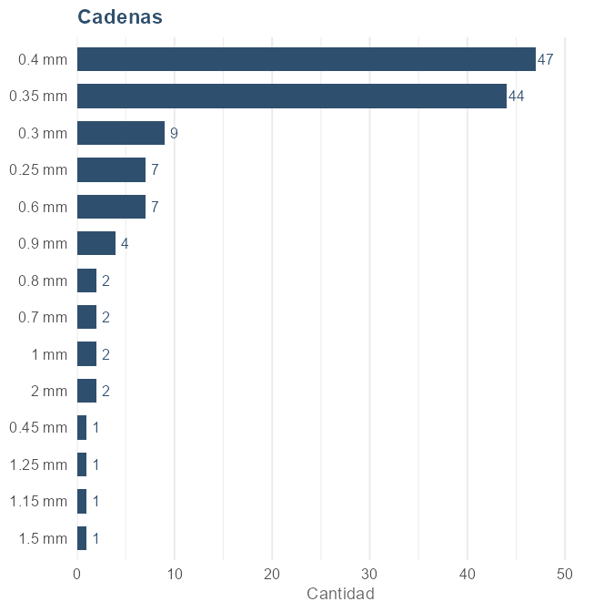
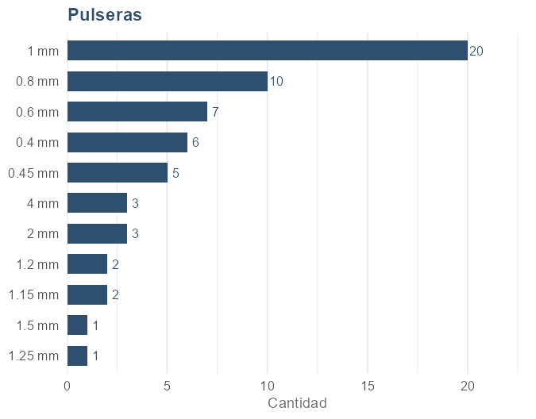
Cadenas |  |  |  | Pulseras
GROSOR | Facturación | Cantidad | Participación | GROSOR | Facturación | Cantidad | Participación
0.4 mm | 3,249,700 | 47 | 20.9% | 1 mm | 3,150,000 | 20 | 31.3%
0.35 mm | 2,816,300 | 44 | 18.1% | 0.8 mm | 1,290,000 | 10 | 12.8%
2 mm | 2,598,000 | 2 | 16.7% | 2 mm | 1,247,000 | 3 | 12.4%
0.6 mm | 1,303,000 | 7 | 8.4% | 0.6 mm | 1,023,000 | 7 | 10.2%
0.9 mm | 1,236,000 | 4 | 8.0% | 4 mm | 807,000 | 3 | 8.0%
1.5 mm | 899,000 | 1 | 5.8% | 0.4 mm | 554,000 | 6 | 5.5%
1.15 mm | 599,000 | 1 | 3.9% | 1.15 mm | 498,000 | 2 | 4.9%
1 mm | 568,000 | 2 | 3.7% | 0.45 mm | 425,000 | 5 | 4.2%
0.25 mm | 523,000 | 7 | 3.4% | 1.2 mm | 398,000 | 2 | 4.0%
1.25 mm | 449,000 | 1 | 2.9% | 1.25 mm | 359,000 | 1 | 3.6%
0.7 mm | 398,000 | 2 | 2.6% | 1.5 mm | 329,000 | 1 | 3.3%
0.3 mm | 382,288 | 9 | 2.5%
0.8 mm | 378,000 | 2 | 2.4%
0.45 mm | 149,000 | 1 | 1.0%

── VARIANTES ──

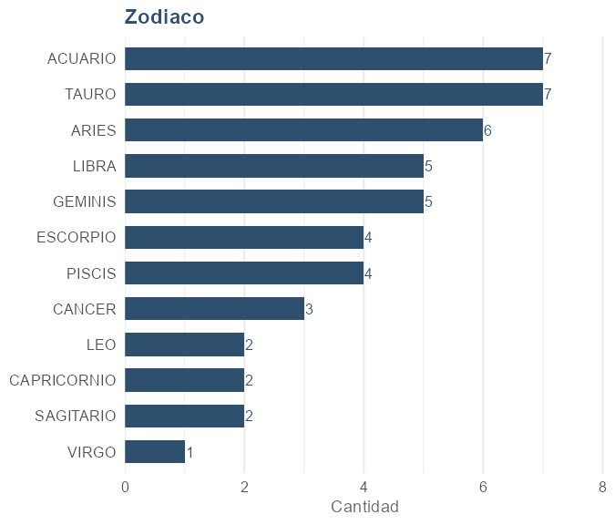
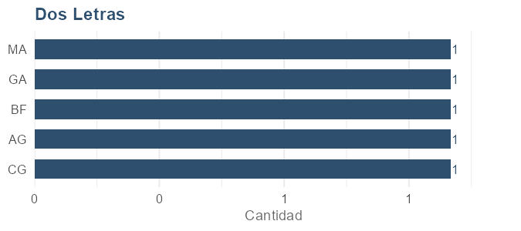
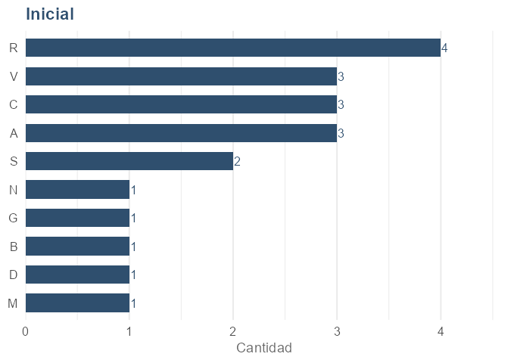
Zodiaco |  |  |  | Dos Letras |  |  |  | Inicial
VARIANTE | Facturación | Cantidad | Participación | VARIANTE | Facturación | Cantidad | Participación | VARIANTE | Facturación | Cantidad | Participación
TAURO | 303,000 | 7 | 14.7% | CG | 299,001 | 1 | 20.7% | R | 696,000 | 4 | 18.9%
ACUARIO | 293,000 | 7 | 14.2% | AG | 299,000 | 1 | 20.7% | A | 627,000 | 3 | 17.0%
ARIES | 264,000 | 6 | 12.8% | BF | 299,000 | 1 | 20.7% | C | 527,000 | 3 | 14.3%
GEMINIS | 215,000 | 5 | 10.4% | GA | 299,000 | 1 | 20.7% | V | 527,000 | 3 | 14.3%
LIBRA | 205,000 | 5 | 9.9% | MA | 249,000 | 1 | 17.2% | S | 428,000 | 2 | 11.6%
PISCIS | 176,000 | 4 | 8.5% |  |  |  |  | M | 229,000 | 1 | 6.2%
ESCORPIO | 166,000 | 4 | 8.1% |  |  |  |  | D | 199,000 | 1 | 5.4%
CANCER | 127,000 | 3 | 6.2% |  |  |  |  | B | 149,000 | 1 | 4.1%
SAGITARIO | 98,000 | 2 | 4.8% |  |  |  |  | G | 149,000 | 1 | 4.1%
CAPRICORNIO | 88,000 | 2 | 4.3% |  |  |  |  | N | 149,000 | 1 | 4.1%
LEO | 78,000 | 2 | 3.8%
VIRGO | 49,000 | 1 | 2.4%

── DIJES ──

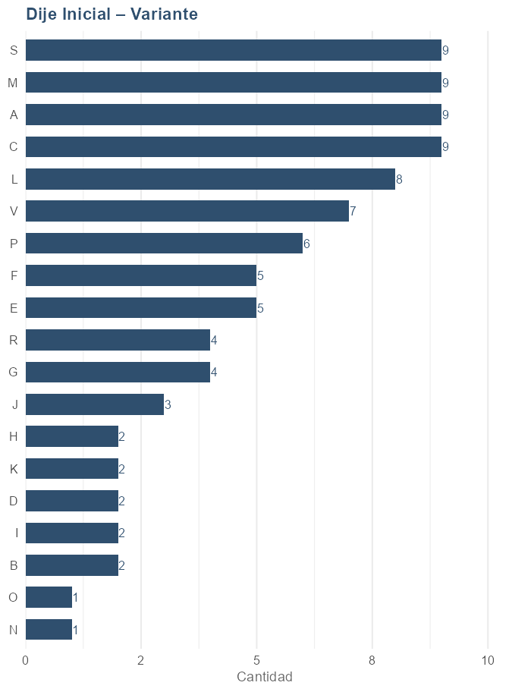
Dije Inicial – Variante
VARIANTE | Facturación | Cantidad | Participación
C | 222,300 | 9 | 10.3%
A | 202,300 | 9 | 9.3%
M | 202,300 | 9 | 9.3%
V | 192,500 | 7 | 8.9%
L | 187,400 | 8 | 8.7%
S | 178,200 | 9 | 8.2%
P | 157,600 | 6 | 7.3%
E | 122,700 | 5 | 5.7%
F | 114,500 | 5 | 5.3%
G | 99,600 | 4 | 4.6%
R | 83,700 | 4 | 3.9%
B | 78,000 | 2 | 3.6%
I | 73,900 | 2 | 3.4%
J | 64,700 | 3 | 3.0%
D | 53,900 | 2 | 2.5%
K | 49,800 | 2 | 2.3%
N | 37,451 | 1 | 1.7%
H | 29,800 | 2 | 1.4%
O | 14,900 | 1 | 0.7%

Proveedores
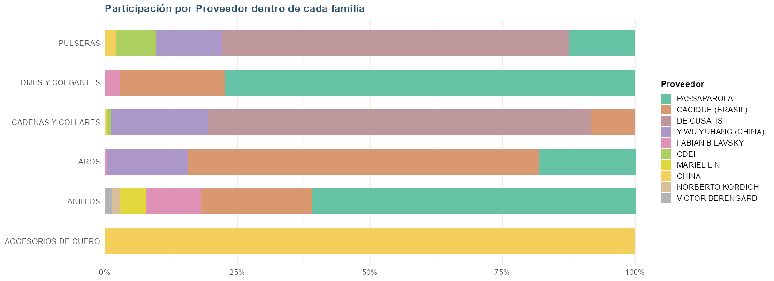
 |  |  |  |  | Resumen por proveedor
 |  |  |  |  | PROVEEDOR | Unidades | Facturación | Participación
 |  |  |  |  | TOTAL | 1,822 | 120,393,980 | 100.0%
 |  |  |  |  | PASSAPAROLA | 441 | 40,050,151 | 33.2%
 |  |  |  |  | CACIQUE (BRASIL) | 540 | 31,859,712 | 26.4%
 |  |  |  |  | DE CUSATIS | 206 | 28,832,288 | 23.9%
 |  |  |  |  | YIWU YUHANG (CHINA) | 390 | 11,171,399 | 9.3%
 |  |  |  |  | FABIAN BILAVSKY | 32 | 3,743,900 | 3.1%
 |  |  |  |  | CDEI | 59 | 1,451,000 | 1.2%
 |  |  |  |  | MARIEL LINI | 5 | 1,445,001 | 1.2%
 |  |  |  |  | CHINA | 143 | 1,323,690 | 1.1%
 |  |  |  |  | NORBERTO KORDICH | 5 | 475,000 | 0.4%
 |  |  |  |  | VICTOR BERENGARD | 1 | 389,000 | 0.3%

 |  |  |  |  | * La diferencia en el total de facturación se debe a descuentos aplicados.

Ventas por familia y proveedor
FAMILIA | Unidades | Facturación | Participación | PROVEEDOR
TOTAL | 1,822 | 120,393,981 | 100.0%
ACCESORIOS DE CUERO | 134 | 802,690 | 100.0% | CHINA
ACCESORIOS DE CUERO | 134 | 802,690 | 100.0% | Total ACCESORIOS DE CUERO
ANILLOS | 137 | 18,350,200 | 60.9% | PASSAPAROLA
ANILLOS | 56 | 6,354,000 | 21.1% | CACIQUE (BRASIL)
ANILLOS | 27 | 3,103,000 | 10.3% | FABIAN BILAVSKY
ANILLOS | 5 | 1,445,001 | 4.8% | MARIEL LINI
ANILLOS | 5 | 475,000 | 1.6% | NORBERTO KORDICH
ANILLOS | 1 | 389,000 | 1.3% | VICTOR BERENGARD
ANILLOS | 1 | 29,000 | 0.1% | CHINA
ANILLOS | 232 | 30,145,201 | 100.1% | Total ANILLOS
AROS | 369 | 19,859,300 | 66.2% | CACIQUE (BRASIL)
AROS | 105 | 5,475,900 | 18.3% | PASSAPAROLA
AROS | 308 | 4,513,099 | 15.1% | YIWU YUHANG (CHINA)
AROS | 1 | 139,000 | 0.5% | FABIAN BILAVSKY
AROS | 783 | 29,987,299 | 100.1% | Total AROS
CADENAS Y COLLARES | 141 | 17,537,288 | 72.1% | DE CUSATIS
CADENAS Y COLLARES | 44 | 4,473,700 | 18.4% | YIWU YUHANG (CHINA)
CADENAS Y COLLARES | 21 | 2,044,413 | 8.4% | CACIQUE (BRASIL)
CADENAS Y COLLARES | 4 | 156,000 | 0.6% | CDEI
CADENAS Y COLLARES | 1 | 129,000 | 0.5% | CHINA
CADENAS Y COLLARES | 211 | 24,340,401 | 100.0% | Total CADENAS Y COLLARES
DIJES Y COLGANTES | 192 | 14,081,051 | 77.4% | PASSAPAROLA
DIJES Y COLGANTES | 94 | 3,602,000 | 19.8% | CACIQUE (BRASIL)
DIJES Y COLGANTES | 4 | 501,900 | 2.8% | FABIAN BILAVSKY
DIJES Y COLGANTES | 290 | 18,184,951 | 100.0% | Total DIJES Y COLGANTES
PULSERAS | 65 | 11,295,000 | 65.4% | DE CUSATIS
PULSERAS | 38 | 2,184,600 | 12.6% | YIWU YUHANG (CHINA)
PULSERAS | 7 | 2,143,000 | 12.4% | PASSAPAROLA
PULSERAS | 55 | 1,295,000 | 7.5% | CDEI
PULSERAS | 7 | 363,000 | 2.1% | CHINA
PULSERAS | 172 | 17,280,600 | 100.0% | Total PULSERAS

* La diferencia en el total de facturación se debe a descuentos aplicados.

Método de pago
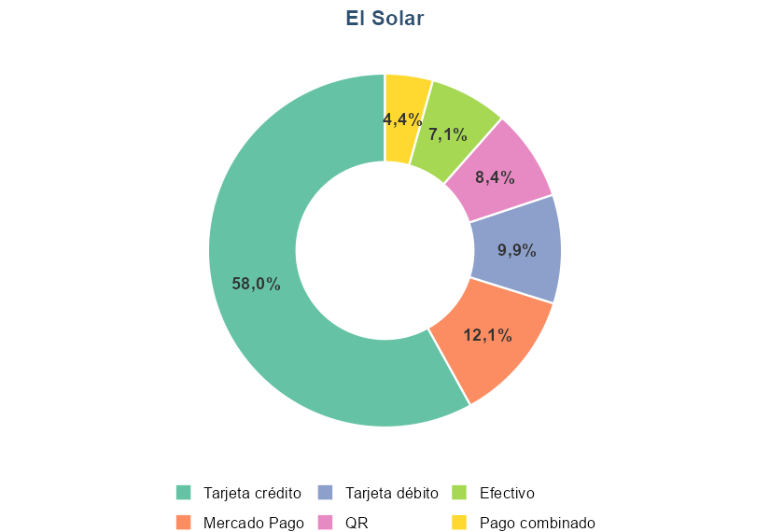
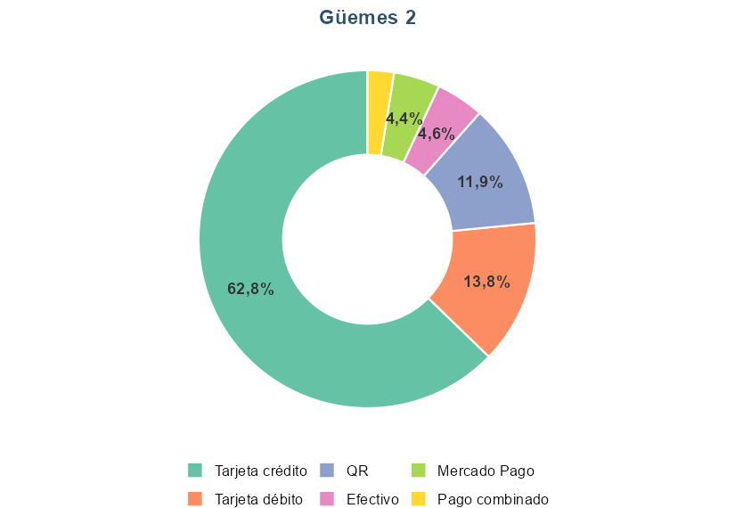
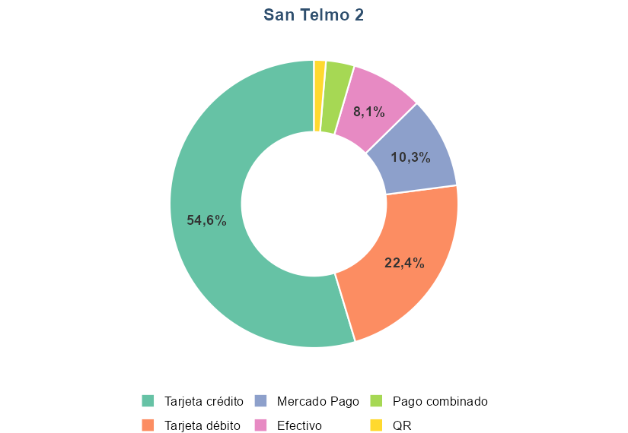
TIENDA | CONCEPTO | FACTURACION | VENTA | PARTICIPACION | Distribución de los métodos de pago utilizados, por tienda
El Solar | Efectivo | 4,838,740 | 80 | 7.1%
El Solar | Mercado Pago | 8,218,600 | 60 | 12.1%
El Solar | Pago combinado | 2,959,000 | 23 | 4.4%
El Solar | QR | 5,677,410 | 82 | 8.4%
El Solar | Tarjeta crédito | 39,324,443 | 270 | 58.0%
El Solar | Tarjeta débito | 6,740,248 | 104 | 9.9%
Güemes 2 | Efectivo | 2,491,580 | 43 | 4.6%
Güemes 2 | Mercado Pago | 2,403,100 | 31 | 4.4%
Güemes 2 | Pago combinado | 1,366,400 | 11 | 2.5%
Güemes 2 | QR | 6,436,190 | 58 | 11.9%
Güemes 2 | Tarjeta crédito | 33,987,874 | 212 | 62.8%
Güemes 2 | Tarjeta débito | 7,462,730 | 88 | 13.8%
San Telmo 2 | Efectivo | 238,360 | 8 | 8.1%
San Telmo 2 | Mercado Pago | 301,800 | 7 | 10.3%
San Telmo 2 | Pago combinado | 93,900 | 2 | 3.2%
San Telmo 2 | QR | 39,000 | 1 | 1.3%
San Telmo 2 | Tarjeta crédito | 1,604,360 | 21 | 54.6%
San Telmo 2 | Tarjeta débito | 658,900 | 7 | 22.4%

Precio unitario
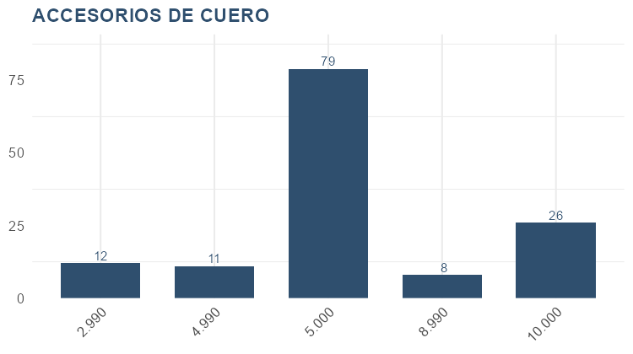
Por precio |  |  |  |  | Por familia y precio
Precio | Cantidad | Facturación | Participación | Acumulado | FAMILIA | Precio | Cantidad | Facturación | Participación | Acumulado
149,000 | 57 | 8,493,000 | 6.6% | 6.6% | ACCESORIOS DE CUERO | 10,000 | 26 | 260,000 | 31.8% | 31.8%
39,000 | 182 | 7,098,000 | 5.5% | 12.0% | ACCESORIOS DE CUERO | 8,990 | 8 | 71,920 | 8.8% | 40.6%
79,000 | 74 | 5,846,000 | 4.5% | 16.6% | ACCESORIOS DE CUERO | 5,000 | 79 | 395,000 | 48.3% | 88.9%
59,000 | 97 | 5,723,000 | 4.4% | 21.0% | ACCESORIOS DE CUERO | 4,990 | 11 | 54,890 | 6.7% | 95.6%
199,000 | 26 | 5,174,000 | 4.0% | 25.0% | ACCESORIOS DE CUERO | 2,990 | 12 | 35,880 | 4.4% | 100.0%
64,900 | 73 | 4,737,700 | 3.7% | 28.6% | Total ACCESORIOS DE CUERO |  | 136 | 817,690 | 100.0% | 100.0%
89,000 | 53 | 4,717,000 | 3.6% | 32.3% | ANILLOS | 599,000 | 1 | 599,000 | 1.8% | 1.8%
109,000 | 39 | 4,251,000 | 3.3% | 35.5% | ANILLOS | 489,000 | 2 | 978,000 | 3.0% | 4.8%
34,900 | 104 | 3,629,600 | 2.8% | 38.3% | ANILLOS | 459,000 | 1 | 459,000 | 1.4% | 6.2%
299,000 | 12 | 3,588,000 | 2.8% | 41.1% | ANILLOS | 429,000 | 1 | 429,000 | 1.3% | 7.5%
169,000 | 21 | 3,549,000 | 2.7% | 43.9% | ANILLOS | 399,000 | 1 | 399,000 | 1.2% | 8.7%
179,000 | 19 | 3,401,000 | 2.6% | 46.5% | ANILLOS | 389,000 | 1 | 389,000 | 1.2% | 9.9%
99,000 | 34 | 3,366,000 | 2.6% | 49.1% | ANILLOS | 379,000 | 2 | 758,000 | 2.3% | 12.2%
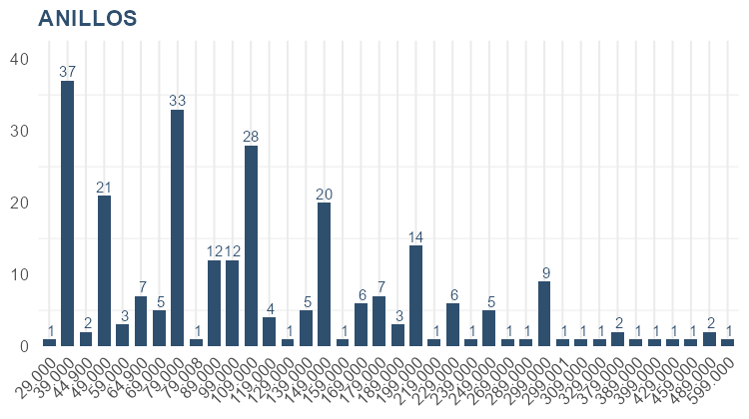
229,000 | 14 | 3,206,000 | 2.5% | 51.6% | ANILLOS | 329,000 | 1 | 329,000 | 1.0% | 13.2%
29,000 | 106 | 3,074,000 | 2.4% | 53.9% | ANILLOS | 309,000 | 1 | 309,000 | 0.9% | 14.1%
69,000 | 44 | 3,036,000 | 2.3% | 56.3% | ANILLOS | 299,001 | 1 | 299,001 | 0.9% | 15.0%
159,000 | 19 | 3,021,000 | 2.3% | 58.6% | ANILLOS | 299,000 | 9 | 2,691,000 | 8.2% | 23.2%
129,000 | 23 | 2,967,000 | 2.3% | 60.9% | ANILLOS | 289,000 | 1 | 289,000 | 0.9% | 24.1%
49,000 | 60 | 2,940,000 | 2.3% | 63.2% | ANILLOS | 269,000 | 1 | 269,000 | 0.8% | 24.9%
139,000 | 21 | 2,919,000 | 2.3% | 65.4% | ANILLOS | 249,000 | 5 | 1,245,000 | 3.8% | 28.7%
189,000 | 14 | 2,646,000 | 2.0% | 67.5% | ANILLOS | 239,000 | 1 | 239,000 | 0.7% | 29.4%
14,900 | 169 | 2,518,100 | 1.9% | 69.4% | ANILLOS | 229,000 | 6 | 1,374,000 | 4.2% | 33.6%
249,000 | 10 | 2,490,000 | 1.9% | 71.3% | ANILLOS | 219,000 | 1 | 219,000 | 0.7% | 34.3%
54,900 | 43 | 2,360,700 | 1.8% | 73.1% | ANILLOS | 199,000 | 14 | 2,786,000 | 8.5% | 42.7%
24,900 | 94 | 2,340,600 | 1.8% | 74.9% | ANILLOS | 189,000 | 3 | 567,000 | 1.7% | 44.5%
44,900 | 50 | 2,245,000 | 1.7% | 76.7% | ANILLOS | 179,000 | 7 | 1,253,000 | 3.8% | 48.3%
119,000 | 16 | 1,904,000 | 1.5% | 78.1% | ANILLOS | 169,000 | 6 | 1,014,000 | 3.1% | 51.4%
269,000 | 7 | 1,883,000 | 1.5% | 79.6% | ANILLOS | 159,000 | 1 | 159,000 | 0.5% | 51.8%
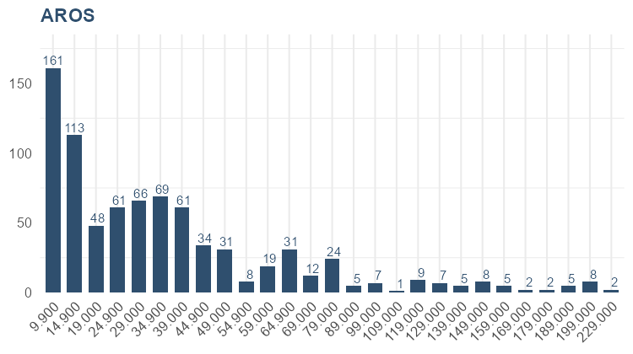
599,000 | 3 | 1,797,000 | 1.4% | 81.0% | ANILLOS | 149,000 | 20 | 2,980,000 | 9.1% | 60.9%
 |  |  |  |  | ANILLOS | 139,000 | 5 | 695,000 | 2.1% | 63.0%
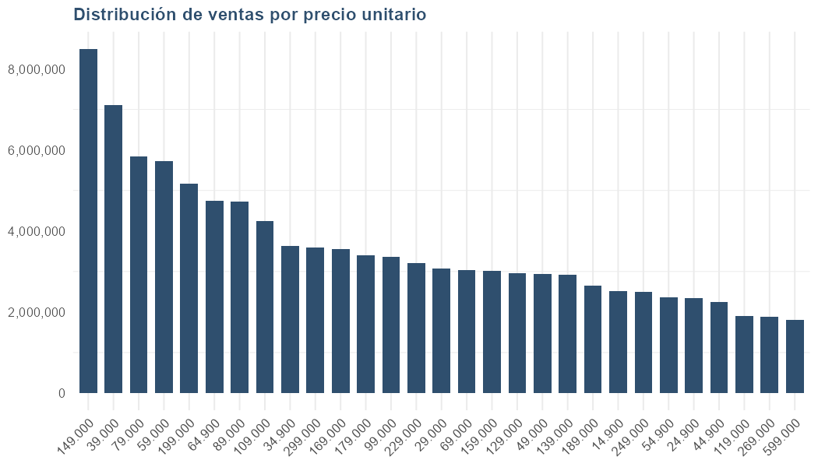
 |  |  |  |  | ANILLOS | 129,000 | 1 | 129,000 | 0.4% | 63.4%
 |  |  |  |  | ANILLOS | 119,000 | 4 | 476,000 | 1.5% | 64.8%
 |  |  |  |  | ANILLOS | 109,000 | 28 | 3,052,000 | 9.3% | 74.1%
 |  |  |  |  | ANILLOS | 99,000 | 12 | 1,188,000 | 3.6% | 77.7%
 |  |  |  |  | ANILLOS | 89,000 | 12 | 1,068,000 | 3.3% | 81.0%
 |  |  |  |  | ANILLOS | 79,008 | 1 | 79,008 | 0.2% | 81.2%
 |  |  |  |  | ANILLOS | 79,000 | 33 | 2,607,000 | 7.9% | 89.2%
 |  |  |  |  | ANILLOS | 69,000 | 5 | 345,000 | 1.1% | 90.2%
 |  |  |  |  | ANILLOS | 64,900 | 7 | 454,300 | 1.4% | 91.6%
 |  |  |  |  | ANILLOS | 59,000 | 3 | 177,000 | 0.5% | 92.1%
 |  |  |  |  | ANILLOS | 49,000 | 21 | 1,029,000 | 3.1% | 95.3%
 |  |  |  |  | ANILLOS | 44,900 | 2 | 89,800 | 0.3% | 95.5%
 |  |  |  |  | ANILLOS | 39,000 | 37 | 1,443,000 | 4.4% | 99.9%
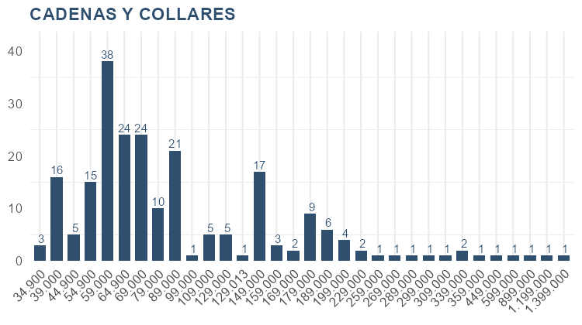
 |  |  |  |  | ANILLOS | 29,000 | 1 | 29,000 | 0.1% | 100.0%
 |  |  |  |  | Total ANILLOS |  | 259 | 32,894,109 | 100.0% | 100.0%
 |  |  |  |  | AROS | 229,000 | 2 | 458,000 | 1.5% | 1.5%
 |  |  |  |  | AROS | 199,000 | 8 | 1,592,000 | 5.1% | 6.5%
 |  |  |  |  | AROS | 189,000 | 5 | 945,000 | 3.0% | 9.6%
 |  |  |  |  | AROS | 179,000 | 2 | 358,000 | 1.1% | 10.7%
 |  |  |  |  | AROS | 169,000 | 2 | 338,000 | 1.1% | 11.8%
 |  |  |  |  | AROS | 159,000 | 5 | 795,000 | 2.5% | 14.3%
 |  |  |  |  | AROS | 149,000 | 8 | 1,192,000 | 3.8% | 18.1%
 |  |  |  |  | AROS | 139,000 | 5 | 695,000 | 2.2% | 20.3%
 |  |  |  |  | AROS | 129,000 | 7 | 903,000 | 2.9% | 23.2%
 |  |  |  |  | AROS | 119,000 | 9 | 1,071,000 | 3.4% | 26.6%
 |  |  |  |  | AROS | 109,000 | 1 | 109,000 | 0.4% | 27.0%
 |  |  |  |  | AROS | 99,000 | 7 | 693,000 | 2.2% | 29.2%
 |  |  |  |  | AROS | 89,000 | 5 | 445,000 | 1.4% | 30.6%
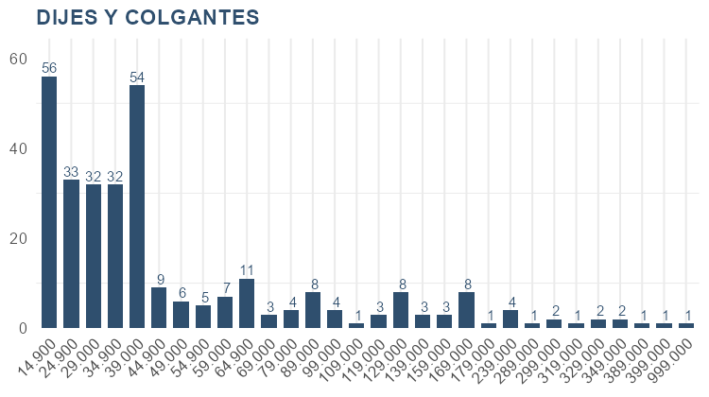
 |  |  |  |  | AROS | 79,000 | 24 | 1,896,000 | 6.1% | 36.7%
 |  |  |  |  | AROS | 69,000 | 12 | 828,000 | 2.6% | 39.3%
 |  |  |  |  | AROS | 64,900 | 31 | 2,011,900 | 6.4% | 45.7%
 |  |  |  |  | AROS | 59,000 | 19 | 1,121,000 | 3.6% | 49.3%
 |  |  |  |  | AROS | 54,900 | 8 | 439,200 | 1.4% | 50.7%
 |  |  |  |  | AROS | 49,000 | 31 | 1,519,000 | 4.9% | 55.6%
 |  |  |  |  | AROS | 44,900 | 34 | 1,526,600 | 4.9% | 60.4%
 |  |  |  |  | AROS | 39,000 | 61 | 2,379,000 | 7.6% | 68.0%
 |  |  |  |  | AROS | 34,900 | 69 | 2,408,100 | 7.7% | 75.7%
 |  |  |  |  | AROS | 29,000 | 66 | 1,914,000 | 6.1% | 81.8%
 |  |  |  |  | AROS | 24,900 | 61 | 1,518,900 | 4.9% | 86.7%
 |  |  |  |  | AROS | 19,000 | 48 | 912,000 | 2.9% | 89.6%
 |  |  |  |  | AROS | 14,900 | 113 | 1,683,700 | 5.4% | 94.9%
 |  |  |  |  | AROS | 9,900 | 161 | 1,593,900 | 5.1% | 100.0%
 |  |  |  |  | Total AROS |  | 804 | 31,345,300 | 100.0% | 100.0%
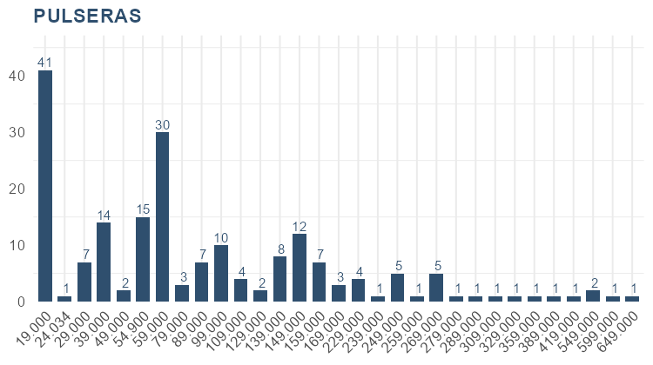
 |  |  |  |  | CADENAS Y COLLARES | 1,399,000 | 1 | 1,399,000 | 5.5% | 5.5%
 |  |  |  |  | CADENAS Y COLLARES | 1,199,000 | 1 | 1,199,000 | 4.7% | 10.1%
 |  |  |  |  | CADENAS Y COLLARES | 899,000 | 1 | 899,000 | 3.5% | 13.6%
 |  |  |  |  | CADENAS Y COLLARES | 599,000 | 1 | 599,000 | 2.3% | 16.0%
 |  |  |  |  | CADENAS Y COLLARES | 449,000 | 1 | 449,000 | 1.8% | 17.7%
 |  |  |  |  | CADENAS Y COLLARES | 359,000 | 1 | 359,000 | 1.4% | 19.1%
 |  |  |  |  | CADENAS Y COLLARES | 339,000 | 2 | 678,000 | 2.6% | 21.7%
 |  |  |  |  | CADENAS Y COLLARES | 309,000 | 1 | 309,000 | 1.2% | 22.9%
 |  |  |  |  | CADENAS Y COLLARES | 299,000 | 1 | 299,000 | 1.2% | 24.1%
 |  |  |  |  | CADENAS Y COLLARES | 289,000 | 1 | 289,000 | 1.1% | 25.2%
 |  |  |  |  | CADENAS Y COLLARES | 269,000 | 1 | 269,000 | 1.1% | 26.3%
 |  |  |  |  | CADENAS Y COLLARES | 259,000 | 1 | 259,000 | 1.0% | 27.3%
 |  |  |  |  | CADENAS Y COLLARES | 229,000 | 2 | 458,000 | 1.8% | 29.1%
 |  |  |  |  | CADENAS Y COLLARES | 199,000 | 4 | 796,000 | 3.1% | 32.2%
 |  |  |  |  | CADENAS Y COLLARES | 189,000 | 6 | 1,134,000 | 4.4% | 36.6%
 |  |  |  |  | CADENAS Y COLLARES | 179,000 | 9 | 1,611,000 | 6.3% | 42.9%
 |  |  |  |  | CADENAS Y COLLARES | 169,000 | 2 | 338,000 | 1.3% | 44.2%
 |  |  |  |  | CADENAS Y COLLARES | 159,000 | 3 | 477,000 | 1.9% | 46.1%
 |  |  |  |  | CADENAS Y COLLARES | 149,000 | 17 | 2,533,000 | 9.9% | 55.9%
 |  |  |  |  | CADENAS Y COLLARES | 129,013 | 1 | 129,013 | 0.5% | 56.4%
 |  |  |  |  | CADENAS Y COLLARES | 129,000 | 5 | 645,000 | 2.5% | 58.9%
 |  |  |  |  | CADENAS Y COLLARES | 109,000 | 5 | 545,000 | 2.1% | 61.1%
 |  |  |  |  | CADENAS Y COLLARES | 99,000 | 1 | 99,000 | 0.4% | 61.5%
 |  |  |  |  | CADENAS Y COLLARES | 89,000 | 21 | 1,869,000 | 7.3% | 68.7%
 |  |  |  |  | CADENAS Y COLLARES | 79,000 | 10 | 790,000 | 3.1% | 71.8%
 |  |  |  |  | CADENAS Y COLLARES | 69,000 | 24 | 1,656,000 | 6.5% | 78.3%
 |  |  |  |  | CADENAS Y COLLARES | 64,900 | 24 | 1,557,600 | 6.1% | 84.3%
 |  |  |  |  | CADENAS Y COLLARES | 59,000 | 38 | 2,242,000 | 8.7% | 93.1%
 |  |  |  |  | CADENAS Y COLLARES | 54,900 | 15 | 823,500 | 3.2% | 96.3%
 |  |  |  |  | CADENAS Y COLLARES | 44,900 | 5 | 224,500 | 0.9% | 97.2%
 |  |  |  |  | CADENAS Y COLLARES | 39,000 | 16 | 624,000 | 2.4% | 99.6%
 |  |  |  |  | CADENAS Y COLLARES | 34,900 | 3 | 104,700 | 0.4% | 100.0%
 |  |  |  |  | Total CADENAS Y COLLARES |  | 224 | 25,663,313 | 100.0% | 100.0%
 |  |  |  |  | DIJES Y COLGANTES | 999,000 | 1 | 999,000 | 5.3% | 5.3%
 |  |  |  |  | DIJES Y COLGANTES | 399,000 | 1 | 399,000 | 2.1% | 7.5%
 |  |  |  |  | DIJES Y COLGANTES | 389,000 | 1 | 389,000 | 2.1% | 9.5%
 |  |  |  |  | DIJES Y COLGANTES | 349,000 | 2 | 698,000 | 3.7% | 13.2%
 |  |  |  |  | DIJES Y COLGANTES | 329,000 | 2 | 658,000 | 3.5% | 16.8%
 |  |  |  |  | DIJES Y COLGANTES | 319,000 | 1 | 319,000 | 1.7% | 18.5%
 |  |  |  |  | DIJES Y COLGANTES | 299,000 | 2 | 598,000 | 3.2% | 21.6%
 |  |  |  |  | DIJES Y COLGANTES | 289,000 | 1 | 289,000 | 1.5% | 23.2%
 |  |  |  |  | DIJES Y COLGANTES | 239,000 | 4 | 956,000 | 5.1% | 28.3%
 |  |  |  |  | DIJES Y COLGANTES | 179,000 | 1 | 179,000 | 1.0% | 29.2%
 |  |  |  |  | DIJES Y COLGANTES | 169,000 | 8 | 1,352,000 | 7.2% | 36.4%
 |  |  |  |  | DIJES Y COLGANTES | 159,000 | 3 | 477,000 | 2.5% | 39.0%
 |  |  |  |  | DIJES Y COLGANTES | 139,000 | 3 | 417,000 | 2.2% | 41.2%
 |  |  |  |  | DIJES Y COLGANTES | 129,000 | 8 | 1,032,000 | 5.5% | 46.7%
 |  |  |  |  | DIJES Y COLGANTES | 119,000 | 3 | 357,000 | 1.9% | 48.6%
 |  |  |  |  | DIJES Y COLGANTES | 109,000 | 1 | 109,000 | 0.6% | 49.2%
 |  |  |  |  | DIJES Y COLGANTES | 99,000 | 4 | 396,000 | 2.1% | 51.3%
 |  |  |  |  | DIJES Y COLGANTES | 89,000 | 8 | 712,000 | 3.8% | 55.1%
 |  |  |  |  | DIJES Y COLGANTES | 79,000 | 4 | 316,000 | 1.7% | 56.7%
 |  |  |  |  | DIJES Y COLGANTES | 69,000 | 3 | 207,000 | 1.1% | 57.8%
 |  |  |  |  | DIJES Y COLGANTES | 64,900 | 11 | 713,900 | 3.8% | 61.6%
 |  |  |  |  | DIJES Y COLGANTES | 59,000 | 7 | 413,000 | 2.2% | 63.8%
 |  |  |  |  | DIJES Y COLGANTES | 54,900 | 5 | 274,500 | 1.5% | 65.3%
 |  |  |  |  | DIJES Y COLGANTES | 49,000 | 6 | 294,000 | 1.6% | 66.9%
 |  |  |  |  | DIJES Y COLGANTES | 44,900 | 9 | 404,100 | 2.2% | 69.0%
 |  |  |  |  | DIJES Y COLGANTES | 39,000 | 54 | 2,106,000 | 11.2% | 80.2%
 |  |  |  |  | DIJES Y COLGANTES | 34,900 | 32 | 1,116,800 | 6.0% | 86.2%
 |  |  |  |  | DIJES Y COLGANTES | 29,000 | 32 | 928,000 | 5.0% | 91.1%
 |  |  |  |  | DIJES Y COLGANTES | 24,900 | 33 | 821,700 | 4.4% | 95.5%
 |  |  |  |  | DIJES Y COLGANTES | 14,900 | 56 | 834,400 | 4.5% | 100.0%
 |  |  |  |  | Total DIJES Y COLGANTES |  | 306 | 18,765,400 | 100.0% | 100.0%
 |  |  |  |  | PULSERAS | 649,000 | 1 | 649,000 | 3.2% | 3.2%
 |  |  |  |  | PULSERAS | 599,000 | 1 | 599,000 | 3.0% | 6.2%
 |  |  |  |  | PULSERAS | 549,000 | 2 | 1,098,000 | 5.5% | 11.7%
 |  |  |  |  | PULSERAS | 419,000 | 1 | 419,000 | 2.1% | 13.8%
 |  |  |  |  | PULSERAS | 389,000 | 1 | 389,000 | 1.9% | 15.7%
 |  |  |  |  | PULSERAS | 359,000 | 1 | 359,000 | 1.8% | 17.5%
 |  |  |  |  | PULSERAS | 329,000 | 1 | 329,000 | 1.6% | 19.2%
 |  |  |  |  | PULSERAS | 309,000 | 1 | 309,000 | 1.5% | 20.7%
 |  |  |  |  | PULSERAS | 289,000 | 1 | 289,000 | 1.4% | 22.2%
 |  |  |  |  | PULSERAS | 279,000 | 1 | 279,000 | 1.4% | 23.5%
 |  |  |  |  | PULSERAS | 269,000 | 5 | 1,345,000 | 6.7% | 30.3%
 |  |  |  |  | PULSERAS | 259,000 | 1 | 259,000 | 1.3% | 31.5%
 |  |  |  |  | PULSERAS | 249,000 | 5 | 1,245,000 | 6.2% | 37.8%
 |  |  |  |  | PULSERAS | 239,000 | 1 | 239,000 | 1.2% | 39.0%
 |  |  |  |  | PULSERAS | 229,000 | 4 | 916,000 | 4.6% | 43.5%
 |  |  |  |  | PULSERAS | 169,000 | 3 | 507,000 | 2.5% | 46.1%
 |  |  |  |  | PULSERAS | 159,000 | 7 | 1,113,000 | 5.6% | 51.6%
 |  |  |  |  | PULSERAS | 149,000 | 12 | 1,788,000 | 8.9% | 60.5%
 |  |  |  |  | PULSERAS | 139,000 | 8 | 1,112,000 | 5.6% | 66.1%
 |  |  |  |  | PULSERAS | 129,000 | 2 | 258,000 | 1.3% | 67.4%
 |  |  |  |  | PULSERAS | 109,000 | 4 | 436,000 | 2.2% | 69.6%
 |  |  |  |  | PULSERAS | 99,000 | 10 | 990,000 | 4.9% | 74.5%
 |  |  |  |  | PULSERAS | 89,000 | 7 | 623,000 | 3.1% | 77.6%
 |  |  |  |  | PULSERAS | 79,000 | 3 | 237,000 | 1.2% | 78.8%
 |  |  |  |  | PULSERAS | 59,000 | 30 | 1,770,000 | 8.8% | 87.6%
 |  |  |  |  | PULSERAS | 54,900 | 15 | 823,500 | 4.1% | 91.7%
 |  |  |  |  | PULSERAS | 49,000 | 2 | 98,000 | 0.5% | 92.2%
 |  |  |  |  | PULSERAS | 39,000 | 14 | 546,000 | 2.7% | 95.0%
 |  |  |  |  | PULSERAS | 29,000 | 7 | 203,000 | 1.0% | 96.0%
 |  |  |  |  | PULSERAS | 24,034 | 1 | 24,034 | 0.1% | 96.1%
 |  |  |  |  | PULSERAS | 19,000 | 41 | 779,000 | 3.9% | 100.0%
 |  |  |  |  | Total PULSERAS |  | 193 | 20,030,534 | 100.0% | 100.0%

